Sheet1
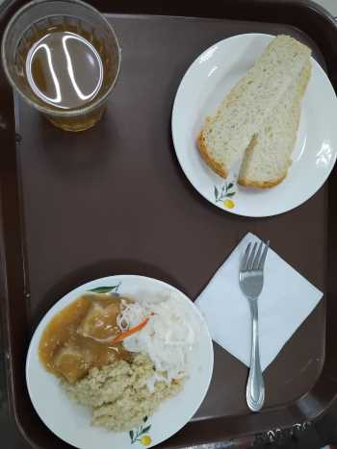
Школа | МБОУ Большекирсановская сош имени Героя Советского Союза Хайло В.А. |  |  | Отд./корп |  |  |  | День | 2024-04-01

Прием пищи | Раздел | № рец. | Блюдо | Выход, г | Цена | Калорийность | Белки | Жиры | Углеводы
Завтрак | гор.блюдо | 260 | гуляш | 100.00 | 41.49 | 309.00 | 10.64 | 28.19 | 2.89
 | гор.напиток | 507 | компот из смеси сухофруктов | 180.00 | 3.69 | 72.00 | 0.00 | 0.00 | 17.10
 | хлеб | н | хлеб пшеничный | 40.00 | 2.74 | 92.00 | 3.04 | 0.32 | 18.80
 |  | 302 | каша рассыпчатая пшеничная | 100.00 | 5.01 | 147.20 | 4.21 | 3.00 | 25.90
 |  | н | овощи натуральные соленые | 60.00 | 7.15 | 7.20 | 0.42 | 0.06 | 1.14

Завтрак 2 | фрукты

Обед | закуска
 | 1 блюдо |  | .
 | 2 блюдо
 | гарнир
 | сладкое
 | хлеб бел.
 | хлеб черн.

 |  |  |  | 480.00 | 60.08 | 627.40 | 18.31 | 31.57 | 65.83

